teploty a srážky-graf,data
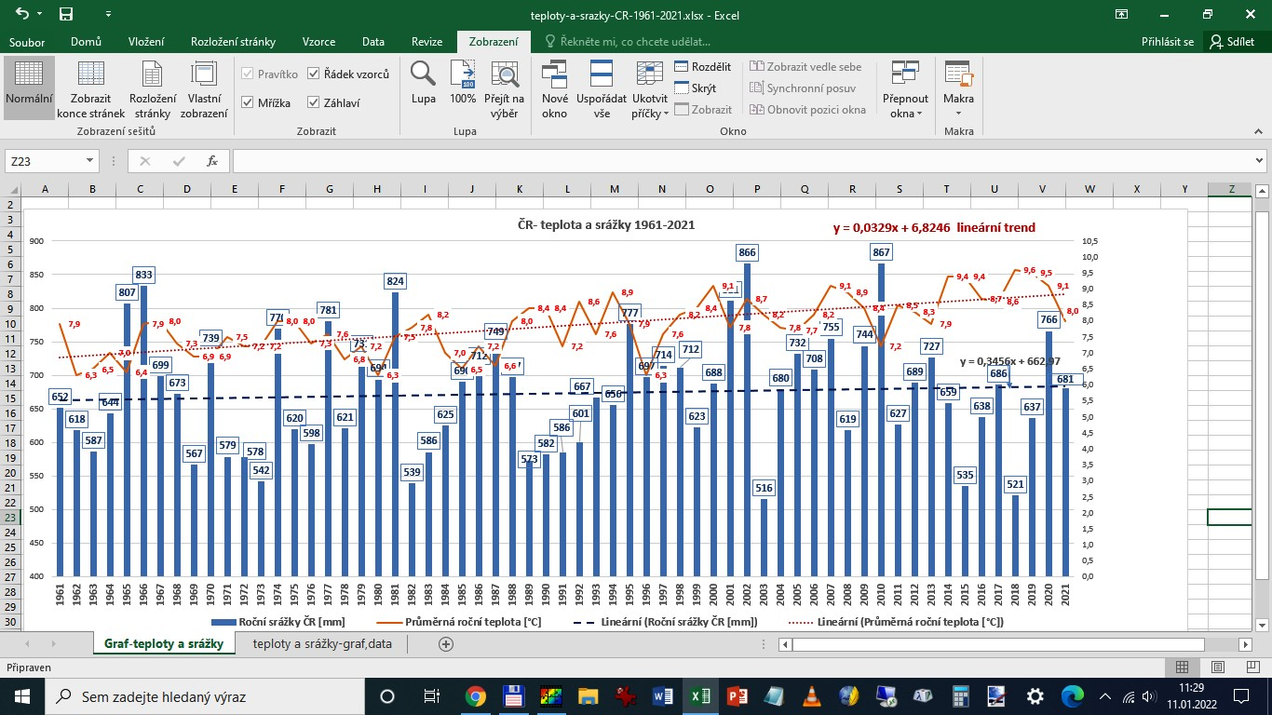
http://www.chmi.cz/portal/dt?menu=JSPTabContainer/P4_Historicka_data/P4_1_Pocasi/P4_1_4_Uzemni_teploty
rok | https://www.chmi.cz/historicka-data/pocasi/uzemni-srazky# |  |  |  |  | Rok 2022 leden až listopad doplněno o srážky za prosinec 2022.

 | Průměrná roční teplota [°C] | Roční srážky ČR [mm] | průměr srážek za desetiletí | průměr teplot za desetiletí | Průměry za desetiletí
1961 | 7.9 | 652 |  |  |  | teplota [°C] | srážky [mm]
1962 | 6.3 | 618 |  |  | 1961-1970 | 7.1 | 681.9
1963 | 6.5 | 587 |  |  | 1971-1980 | 7.3 | 651.4
1964 | 7.0 | 644 |  |  | 1981-1990 | 7.6 | 657.7
1965 | 6.4 | 807 |  |  | 1991-2000 | 8.0 | 672.1
1966 | 7.9 | 833 |  |  | 2001-2010 | 8.2 | 729.8
1967 | 8.0 | 699 |  |  | 2011-2020 | 8.9 | 648.5
1968 | 7.3 | 673
1969 | 6.9 | 567
1970 | 6.9 | 739
1971 | 7.5 | 579
1972 | 7.2 | 578
1973 | 7.2 | 542
1974 | 8.0 | 770
1975 | 8.0 | 620
1976 | 7.3 | 598
1977 | 7.6 | 781
1978 | 6.8 | 621
1979 | 7.2 | 731
1980 | 6.3 | 694
1981 | 7.5 | 824
1982 | 7.8 | 539
1983 | 8.2 | 586
1984 | 7.0 | 625
1985 | 6.5 | 690
1986 | 7.2 | 712
1987 | 6.6 | 749
1988 | 8.0 | 697
1989 | 8.4 | 573
1990 | 8.4 | 582
1991 | 7.2 | 586
1992 | 8.6 | 601
1993 | 7.6 | 667
1994 | 8.9 | 656
1995 | 7.9 | 777
1996 | 6.3 | 697
1997 | 7.6 | 714
1998 | 8.2 | 712
1999 | 8.4 | 623
2000 | 9.1 | 688
2001 | 7.8 | 811
2002 | 8.7 | 866
2003 | 8.2 | 516
2004 | 7.8 | 680
2005 | 7.7 | 732
Teploty v trendu 1961 byly 6,8°C, roku 2022 v trendu asi 9,0°, tedy minimálně 2°C rozdíl. Nasycené vodní páry pro danou teplotu souvisí s odparem. Zvýšení teploty o 1°C znamená asi +6% vodních par ve vzduchu navíc. Předpokládejme tedy více jak 12% odparu navíc. Srážky v trendu 1961 byly (viz koeficient rovnice trendu) 663 mm, v roce 2022 v trendu asi 681 mm, Nárůst srážek tedy v trendu o 18 mm, to je nárůst o 2,7%.
Primitivně vypočtu rozdíl nárůstu odparu (12%) a nárůstu srážek, ( 2,7%), pak dostanu v trendu, že asi 9,3%% srážek se navíc odpaří. Závislosti mezi srážkami, teplotou, odparem a suchem tak jednoduché nebudou. Hodně záleží na odtoku vody z krajiny. Přibývají cesty, betony a stavby s rychlým odtokem. Ale v pohraničních horách a podhůří došlo k podstatnému omezení zemědělské produkce typu: dříve pole, pak pastviny, nyní pastviny bez dobytka a sečení i jen 1x ročně (= oplocené nic) . takže zachycování vody v krajině tam neklesá, naopak. Lesy z dálky vypadají jako lesy, uvnitř obrovské paseky a chybí staleté stromy. Lesní půda se ale tak snadno nedegraduje, zachycování vody (mech, tráva) spíš neklesá, odpar ze stromů spíš klesá.
Lesní hospodaření se změnilo, je na co nadávat, těžba a vyvážení těžkými stroji zanechává hluboké koleje. Lesem se hloubí obrovské stoky pro odtékání vody, aby tam mohly pracovat těžké stroje. Jenže v rovinatém lesnatém terénu, kde bydlím, to tak katastroficky nevypadá. Kůrovec lesy zatím nezdolal, stoky 2x2 m, které před 10 lety byly vyhloubeny, jsou sesunuté a do tvaru V voda se líně plouží.
Můj závěr: sucho se v posledních několika letech zastavilo, podzemní vody se dost obnovily. Teploty 2019-2021 klesaly a srážky trochu rostly. Přesně naopak k předpovědím.
Myslím si, že za zhruba 60 let ( 1961-2022) je hlavní zvýšení teploty a srážky návalové, které rychle odtečou v krajině, do které se zasahovalo. Meze moc nebyly už v 70.letech, drenážování tehdy často nesmyslné polí a luk se dost ucpalo, takže omezení zemědělské činnosti působí proti vysychání krajiny.
Vodu mají zachycovat i rybníky. Odbahňování rybníků je dnes čekání na dotace. Zanesený a rákosím rybník zachytí méně vody jak původní hlubší. Čímkoliv zarostlý kraj, ekologů ráj.
2006 | 8.2 | 708
2007 | 9.1 | 755
2008 | 8.9 | 619
2009 | 8.4 | 744
2010 | 7.2 | 867
2011 | 8.5 | 627
2012 | 8.3 | 689
2013 | 7.9 | 727
2014 | 9.4 | 659
2015 | 9.4 | 535
2016 | 8.7 | 638
2017 | 8.6 | 686
2018 | 9.6 | 521
2019 | 9.5 | 637
2020 | 9.1 | 766
2021 | 8.0 | 681
2022 | 9.2 | 630
průměr | 7.9 | 673

 |  |  | Dole graf vložený jakjo obrázek

List2
 | Průměrná roční teplota [°C] | Roční srážky ČR [mm]
1961 | 7.9 | 652
1962 | 6.3 | 618
1963 | 6.5 | 587
1964 | 7.0 | 644
1965 | 6.4 | 807
1966 | 7.9 | 833
1967 | 8.0 | 699
1968 | 7.3 | 673
1969 | 6.9 | 567
1970 | 6.9 | 739
1971 | 7.5 | 579
1972 | 7.2 | 578
1973 | 7.2 | 542
1974 | 8.0 | 770
1975 | 8.0 | 620
1976 | 7.3 | 598
1977 | 7.6 | 781
1978 | 6.8 | 621
1979 | 7.2 | 731
1980 | 6.3 | 694
1981 | 7.5 | 824
1982 | 7.8 | 539
1983 | 8.2 | 586
1984 | 7.0 | 625
1985 | 6.5 | 690
1986 | 7.2 | 712
1987 | 6.6 | 749
1988 | 8.0 | 697
1989 | 8.4 | 573
1990 | 8.4 | 582
1991 | 7.2 | 586
1992 | 8.6 | 601
1993 | 7.6 | 667
1994 | 8.9 | 656
1995 | 7.9 | 777
1996 | 6.3 | 697
1997 | 7.6 | 714
1998 | 8.2 | 712
1999 | 8.4 | 623
2000 | 9.1 | 688
2001 | 7.8 | 811
2002 | 8.7 | 866
2003 | 8.2 | 516
2004 | 7.8 | 680
2005 | 7.7 | 732
2006 | 8.2 | 708
2007 | 9.1 | 755
2008 | 8.9 | 619
2009 | 8.4 | 744
2010 | 7.2 | 867
2011 | 8.5 | 627
2012 | 8.3 | 689
2013 | 7.9 | 727
2014 | 9.4 | 659
2015 | 9.4 | 535
2016 | 8.7 | 638
2017 | 8.6 | 686
2018 | 9.6 | 521
2019 | 9.5 | 637
2020 | 9.1 | 766
2021 | 8.0 | 681
2022 | 9.2 | 630
průměr | 7.9 | 673

